2022_03_data
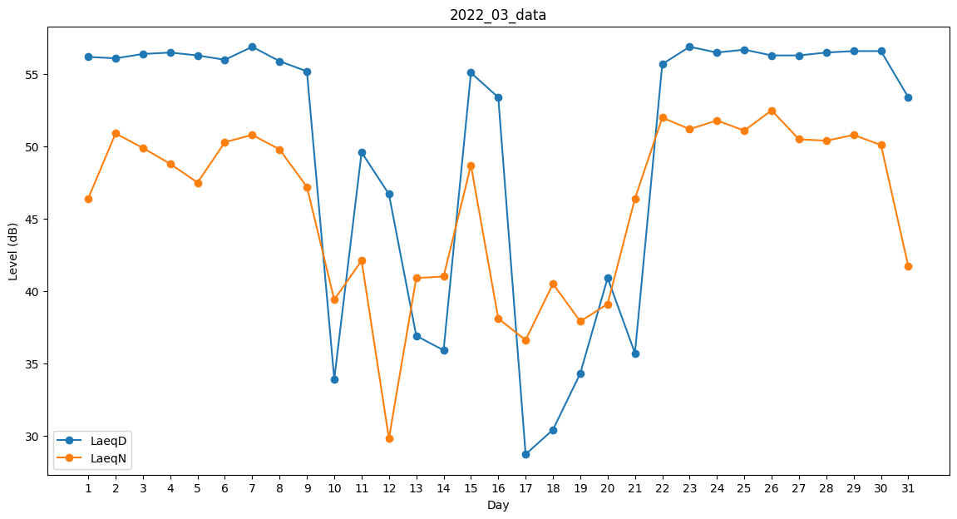
Day | LaeqD | LaeqN
1 | 56.2 | 46.4
2 | 56.1 | 50.9
3 | 56.4 | 49.9
4 | 56.5 | 48.8
5 | 56.3 | 47.5
6 | 56 | 50.3
7 | 56.9 | 50.8
8 | 55.9 | 49.8
9 | 55.2 | 47.2
10 | 33.9 | 39.4
11 | 49.6 | 42.1
12 | 46.7 | 29.8
13 | 36.9 | 40.9
14 | 35.9 | 41
15 | 55.1 | 48.7
16 | 53.4 | 38.1
17 | 28.7 | 36.6
18 | 30.4 | 40.5
19 | 34.3 | 37.9
20 | 40.9 | 39.1
21 | 35.7 | 46.4
22 | 55.7 | 52
23 | 56.9 | 51.2
24 | 56.5 | 51.8
25 | 56.7 | 51.1
26 | 56.3 | 52.5
27 | 56.3 | 50.5
28 | 56.5 | 50.4
29 | 56.6 | 50.8
30 | 56.6 | 50.1
31 | 53.4 | 41.7

